액티브 스킬리스트
*이번 스킬리스트는 이미지에 맞추어 공용 모션에서 이팩트로 처리할 수 있는 범위의 스킬들로 구성되었습니다.
넘버 | 클래스 | 이미지 | 이름 | 등급 | 범주 | 스킬명 | 발동 타입 | 스킬 설명

1 | 근접 | 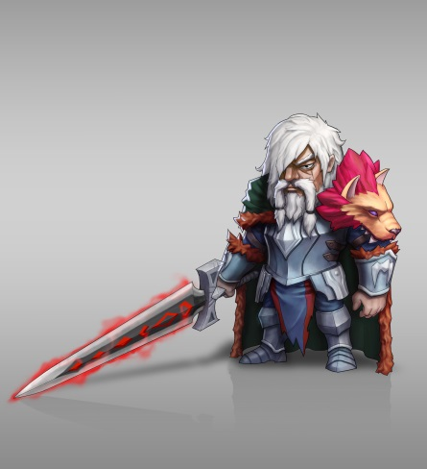 | 스카 | 4 |  | 관통찌르기 | 목표에게 강력한 찌르기 공격을 날려 300%의 피해를 입힙니다.
 |  |  |  |  |  | 체력강화 | 모든아군의 체력을 5% 증가시킵니다.
2 |  |  | 잔타 | 4 |  | 방패방어 | 영웅이 속한 부대가 받는 피해를 5초간 30%감소시킵니다.
 |  |  |  |  |  | 근접전술 베테랑 | 모든 근접전 아군의 이동속도를 10%증가
3 |  |  | 헤트리브 | 4 |  | 급습 | 적에게 강한 일격을 날려 부대 공격력의 200%피해를 입히고 3초간 기절
 |  |  |  |  |  | 체력강화 | 모든아군의 체력을 5% 증가시킵니다.
3 |  |  | 로빈(길드).robin | 4 |  | 연속베기/도트 | 전방의 적들에게 무쌍난무를 펼쳐 영웅공격력의 80% 피해를 입힙니다.
 |  |  |  |  |  | 체력강화 | 모든아군의 체력을 5% 증가시킵니다.
4 |  |  | 톰슨 | 3 |  | 관통찌르기 | 목표에게 강력한 찌르기 공격을 날려 300%의 피해를 입힙니다.
 |  |  |  |  |  | 체력강화 | 모든아군의 체력을 5% 증가시킵니다.
5 |  |  | 알 | 3 |  | 방패방어 | 영웅이 속한 부대가 받는 피해를 5초간 30%감소시킵니다.
 |  |  |  |  |  | 근접전술 베테랑 | 모든 근접전 아군의 이동속도를 10%증가
6 |  |  | 에드 | 3 |  | 급습 | 적에게 강한 일격을 날려 부대 공격력의 200%피해를 입히고 3초간 기절
7 |  |  |  |  |  | 체력강화 | 모든아군의 체력을 5% 증가시킵니다.
8
9
11 | 원거리 | 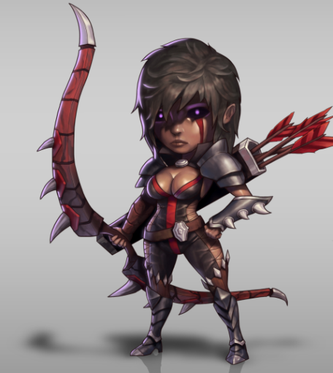 | 언루니 | 4 |  | 다중사격 | 여러발의 화살을 한꺼번에 발사해 화살당 100%의 피해를 입힙니다.
 |  |  |  |  |  | 신속한공격 | 모든 아군의 공격속도를 2%증가시킵니다.
12 |  |  | 프리오 | 4 |  | 빙결폭발화살 | 거대한 눈덩이 같은 화살을 날려 100%의 피해를 입히고 5초동안 이동속도를 50%느리게 합니다.
 |  |  |  |  |  | 베테랑궁사 | 모든 궁수의 공격속도를 5%증가시킵니다.
13 |  |  | 브루자(마법사) | 4 |  | 메테오 | 거대한 운석을 소환해 영웅공격력의 50%범위피해를 입히고 3초간 기절
 |  |  |  |  |  | 정찰병의정보 | 모든 탱커적군에게 입히는 피해를 10%증가
14 |  |  | 진세리다드(마법사) | 4 |  | 부대치료 | 체력이 가장적은 부대의 생명력을 10%만큼 회복
 |  |  |  |  |  | 원거리전략전투 | 모든 원거리형 영웅의 스킬 재사용시간을 5%감소
15 |  |  | 콘젠트 | 4 |  | 조준 | 5초간 공격력 향상
 |  |  |  |  |  | 신속한공격 | 모든 아군의 공격속도를 2%증가시킵니다.
15 |  |  | 글라키(길드).glaky | 4 |  | 마지막일격/도트

16 |  |  | 베리나 | 3 |  | 다중사격 | 여러발의 화살을 한꺼번에 발사해 화살당 100%의 피해를 입힙니다.
 |  |  |  |  |  | 신속한공격 | 모든 아군의 공격속도를 2%증가시킵니다.
17 |  |  | 스틸라 | 3 |  | 빙결폭발화살 | 거대한 눈덩이 같은 화살을 날려 100%의 피해를 입히고 5초동안 이동속도를 50%느리게 합니다.
 |  |  |  |  |  | 베테랑궁사 | 모든 궁수의 공격속도를 5%증가시킵니다.
18 |  |  | 케인 | 3 |  | 조준 | 5초간 공격력 향상
 |  |  |  |  |  | 정찰병의정보 | 모든 탱커적군에게 입히는 피해를 10%증가
19
20
21 | 스피드 | 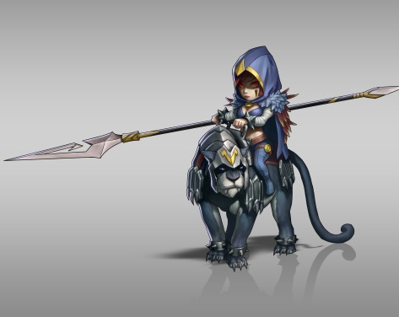 | 페이 | 4 |  | 관통찌르기 | 목표에게 강력한 찌르기 공격을 날려 300%의 피해를 입힙니다.
 |  |  |  |  |  | 스태미너 강화 | 아군의 이동속도를 5%증가
22 |  |  | 엔로큐 | 4 |  | 늑대의기운 | 영웅이 속한 부대의 공격력과 이동속도가 5초간 30%증가
 |  |  |  |  |  | 기마술의달인 | 모든 아군 기사의 공격력을 10%증가
23 |  |  | 레이나 | 4 |  | 시력타격 | 200%의 피해와 동시에 상대의 시력을 빼앗아 명중률을 50%감소시킵니다.
 |  |  |  |  |  | 스태미너 강화 | 아군의 이동속도를 5%증가
23 |  |  | 아르투스(길드).artooth | 4 |  | 초승달베기 | 검을 크게 휘둘러 목표와 주변의 적들에게 80%만큼의 광역피해를 입힙니다. 궁수에게는 30%추가피해를 입힙니다.
 |  |  |  |  |  | 스태미너 강화 | 아군의 이동속도를 5%증가
24 |  |  | 피터 | 3 |  | 관통찌르기 | 목표에게 강력한 찌르기 공격을 날려 300%의 피해를 입힙니다.
 |  |  |  |  |  | 스태미너 강화 | 아군의 이동속도를 5%증가
25 |  |  | 포터 | 3 |  | 늑대의기운 | 영웅이 속한 부대의 공격력과 이동속도가 5초간 30%증가
 |  |  |  |  |  | 기마술의달인 | 모든 아군 기사의 공격력을 10%증가
26 |  |  | 몰리 | 3 |  | 데미지+장님화
27 |  |  |  |  |  | 스태미너 강화 | 아군의 이동속도를 5%증가
28
29
30

